Kerékőr akció
Ajándék kerékőr és állvány! | LokNox kedvezmény!

Rendelje be a szezonra elegendő McGard kerékőr készletet és mi ajándék kerékőr szettet és állványt adunk hozzá! | A McGard csoporthoz tartozó LokNox kerékőr

- ajándék kerékőr mennyisége a megrendelt készlet függvénye | - 6 063 forint bruttó lista ár
- a leadott rendelés mennyisége alapján választhat McGard állványaink közül | - 25%-os induló kedvezménnyel. Bővebben lásd. az árlistában!
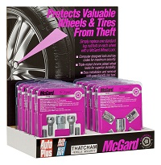

A rendelési szintek: | Mennyiségi kedvezmények:

12 db készlet rendelése esetén: | 12 db készlet rendelése esetén:
1 db 12 kerékőr kihelyezésére alkalmas karton McGard kínáló display, valamint | - 30%-os kedvezménnyel 4 245 Ft / készlet!!
1 db ajándék kerékőr készlet (választható cikkszámok: 24157 vagy 27179) | 24 db készlet rendelése esetén:
 | - 35%-os kedvezménnyel 3 940 Ft / készlet!!
 | 48 db készlet rendelése esetén:
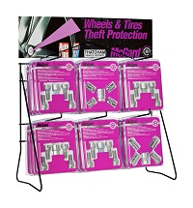
24 db készlet rendelése esetén: | - 40%-os kedvezménnyel 3 640 Ft / készlet!!
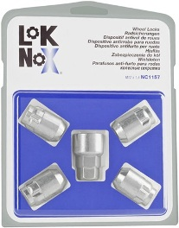
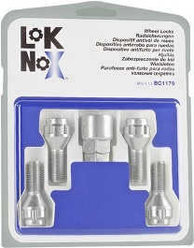
1 db 24 kerékőr kihelyezésére alkalmas McGard asztali fém állvány, valamint
3 db ajándék kerékőr készlet (választható cikkszámok: 24157 vagy 27179)

48 db készlet rendelése esetén:
2 db 24 kerékőr kihelyezésére alkalmas McGard asztali fém állvány, valamint
7 db ajándék kerékőr készlet (választható cikkszámok: 24157 vagy 27179)

